상품제안서
[제트스트림]3색펜(0.7mm) | 상품코드: F12189

 |  |  |  |  |  |  | 02-412-0044 | www.easy1.co.kr
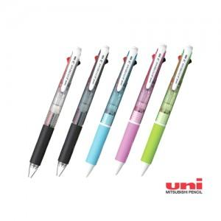 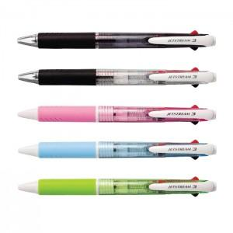

【상세/제작정보】

【인쇄/포장옵션】 | 실크 / OPP(비닐)

【공급단가】 | 수량 | 100~ | 500~ | 1,000~ | 2,000~ | 4,000~
*VAT별도 | 단가 | 3,910원 | 3,640원 | 3,570원 | 3,510원 | 3,450원

【상품 URL】 | https://easy1.co.kr:443/src/goods_detail.php?gdno=12189

